FT actividades-1
 |  |  | FICHA TÉCNICA DE REMISIÓN DE INFORMACIÓN DE ACTIVIDADES PARA EL OBSERVATORIO |  |  |  |  |  | ICR-ACT-001
 |  |  | INSTITUCION /ORGANO: DIRECCIÓN REGIONAL DE EDUCACIÓN CALLAO
 |  |  | DENOMINACION DE LA ACTIVIDAD: Ferias Itinerantes Multisectoriales "Prevención en Acción".
 |  |  | LUGAR: Red de Instituciones Educativas Focalizadas de la Región Callao (Sedes iniciales de coordinación: I.E. Dora Mayer, I.E. Dos de Mayo e I.E. Politécnico del Callao). |  |  | FECHA : 01 de abril de 2026 |  | PÁGINA: _1 _ de _ 4 _

 | DATOS DE LA ACTIVIDAD
 | UNIDAD ORGANICA A CARGO | Equipo de Especialistas y Profesionales de Soporte Psicológico de Convivencia Escolar - DGP DREC. |  | FECHA INICIO |  | 01 de abril de 2026 | FECHA DE CULMINACION |  | 30 de junio de 2026 (Actividad con fases programadas secuencialmente).
 | ESTADO DE LA ACTIVIDAD | Programada / En Proceso de Implementación Logística (Fase de articulación interinstitucional del primer trimestre completada). |  | EJE |  | Eje II. Promoción de las políticas en materia de violencia contra las mujeres y los integrantes del grupo familiar (Prevención, Atención y Protección).
 | ANTECEDENTES | Altos índices registrados de bloqueo afectivo, conductas de riesgo grupal y vulnerabilidad ante peligros informáticos en estudiantes de educación básica regular durante el año previo, sumado a la necesidad de articular acciones con fuerzas del orden extramuros.
 | OBJETIVO ESTRATEGICO | Reducir la incidencia de violencia escolar, conductas de riesgo y cyberbullying, promoviendo entornos comunitarios protectores y seguros para niños, niñas y adolescentes.
 | ACCION ESTRATEGICA | Promover e implementar la articulación interinstitucional y multisectorial directa en la región para la prevención de la violencia familiar, delincuencia urbana y riesgos virtuales.
 | DESCRIPCION (Incluye análisis) | Planificación, diseño metodológico y estructuración de los contenidos interactivos de las macroferias itinerantes regionales. El equipo técnico diseñó dinámicas conductuales lúdicas orientadas a fomentar habilidades socioemocionales, autorregulación, control adaptativo de impulsos y consentimiento de forma transversal.
 | PARTICIPANTES | Equipo de especialistas de convivencia escolar de la DREC, representantes del Ministerio del Interior, efectivos de la Región Policial Callao, directivos, docentes, tutores y estudiantes de educación básica.
 | CONCLUSIONES | La articulación multisectorial oportuna durante el primer trimestre garantiza la viabilidad y la cobertura masiva de las ferias en las fechas programadas (iniciando el 23 de abril en la I.E. Dora Mayer), permitiendo mitigar factores de riesgo de delincuencia urbana y agresión de forma preventiva.
 | ANEXOS ( Precisar y adjuntar: testimonio fotográfico, flyer, cronograma de actividades) | 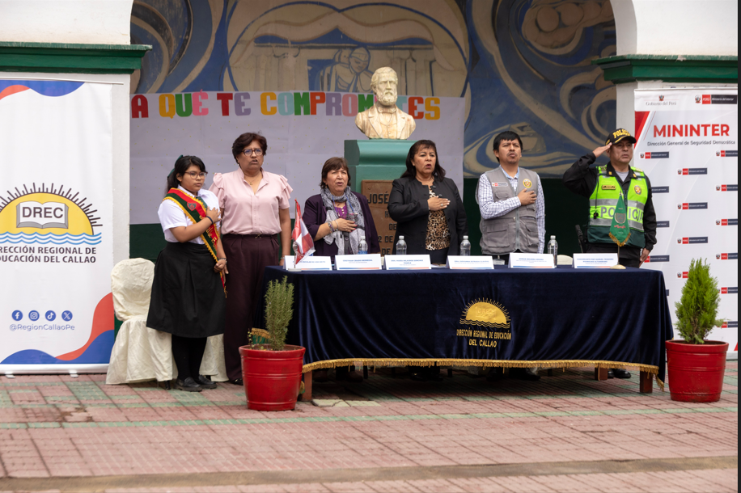 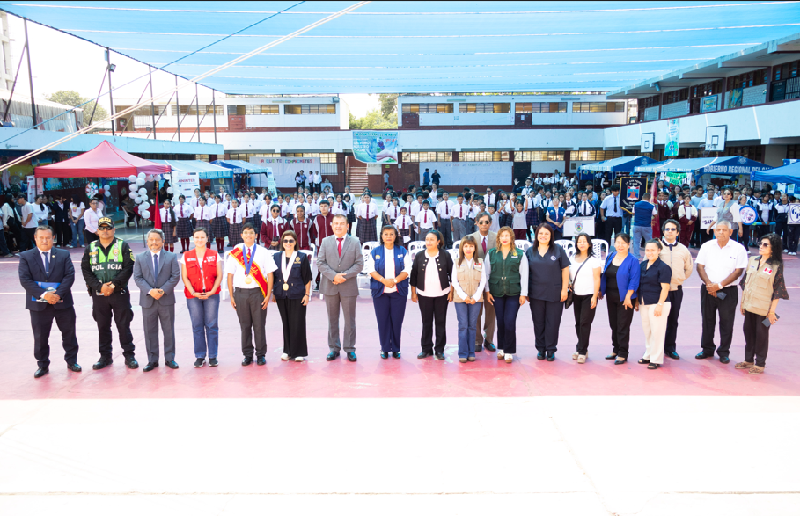 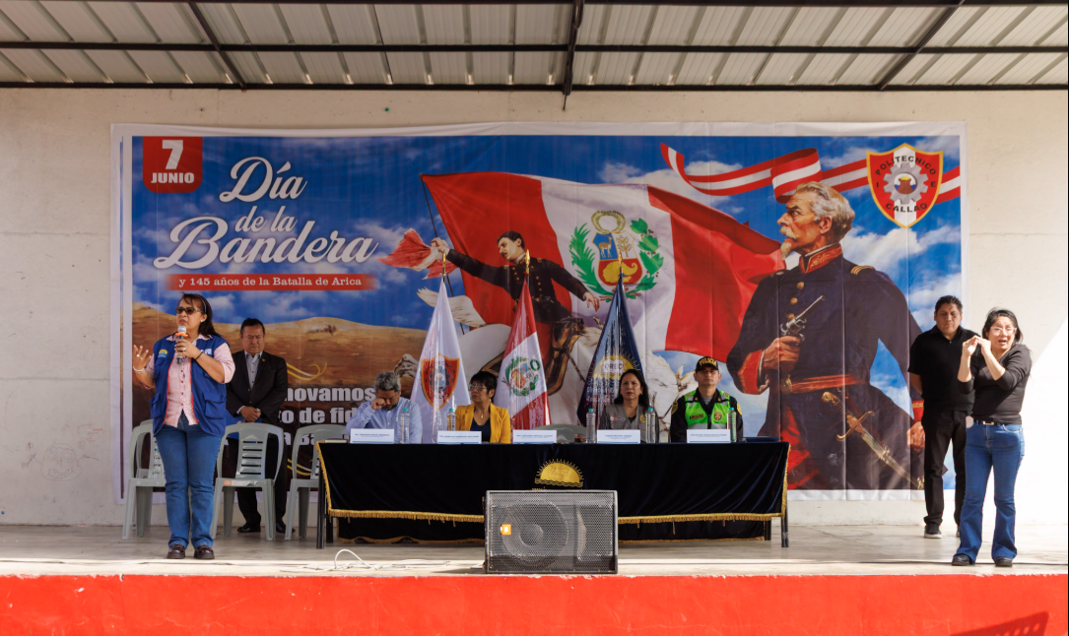

 | MEDICION DE LA ACTIVIDAD
 | DESCRIPCION |  | El 23 de abril de 2026, se realizará la macroferia multisectorial enfocada en la contención adaptativa de impulsos, resolución pacífica de conflictos y prevención de conductas de riesgo urbano en la I.E. Dora Mayer. |  | Programado en POI |  |  | SI

x
 |  |  |  |  |  |  |  | NO

 | Fuente: Portal SíseVe / Reportes Trimestrales de los Comités de Gestión del Bienestar I.E. Callao Elaboración: Equipo Técnico de la Dirección de Gestión Pedagógica (DGP). Area: Convivencia Escolar - DREC

FT actividades-2
 |  | FICHA TÉCNICA DE REMISIÓN DE INFORMACIÓN DE ACTIVIDADES PARA EL OBSERVATORIO |  |  |  |  |  | ICR-ACT-002
 |  | INSTITUCION /ORGANO: DIRECCIÓN REGIONAL DE EDUCACIÓN CALLAO
 |  | DENOMINACION DE LA ACTIVIDAD: Jornadas Matrices de "Escuela para Padres" y Consejería Familiar Continua.
 |  | LUGAR: Locales Escolares Priorizados (I.E. 5026 "José María Arguedas", I.E. 5076 "Nuestra Señora de las Mercedes", I.E. 5075 "Inca Garcilaso de la Vega", I.E. 5007 "Nuestra Señora de Guadalupe"). |  |  | FECHA : 01 de abril de 2026 |  | PÁGINA: _1 _ de _ 4 _

DATOS DE LA ACTIVIDAD
UNIDAD ORGANICA A CARGO | Área de Convivencia Escolar y Tutoría y Orientación Educativa (TOECE) - DREC. |  | FECHA INICIO |  | 10 de marzo de 2026 | FECHA DE CULMINACION |  | 30 de junio de 2026 (Actividad continua semestral).
ESTADO DE LA ACTIVIDAD | En Ejecución (Asambleas programadas en marcha y atenciones clínicas activas). |  | EJE |  | Eje II. Promoción de las políticas en materia de violencia contra las mujeres y los integrantes del grupo familiar (Prevención, Atención y Protección).
ANTECEDENTES | Persistencia de estilos de crianza autoritarios o negligentes en los hogares de la jurisdicción, desinterés o ausentismo crónico de los apoderados en el acompañamiento pedagógico, y un incremento en indicadores de desunión y deserción escolar.
OBJETIVO ESTRATEGICO | Fortalecer las competencias parentales y afectivas del núcleo familiar primario, consolidando pautas de crianza positivas y entornos libres de castigo físico o humillante.
ACCION ESTRATEGICA | Fortalecer el núcleo protector primario de los estudiantes de la Región Callao mediante programas de involucramiento parental continuo.
DESCRIPCION (Incluye análisis) | Diseño y ejecución de asambleas presenciales periódicas en ambos turnos escolares para abordar temáticas críticas: estilos de crianza, entorno familiar y rendimiento, prevención del acoso escolar y uso seguro de herramientas tecnológicas. Asimismo, incluye la aplicación de 15 asesorías personalizadas de orientación psicológica individual para familias en condición crítica de vulnerabilidad psicosocial.
PARTICIPANTES | Psicólogos escolares de la DREC, padres de familia, madres, tutores legales, apoderados y coordinadores del Comité de Gestión del Bienestar.
CONCLUSIONES | El fortalecimiento de las capacidades familiares es el eje crítico para contrarrestar la violencia; a pesar del ausentismo inicial detectado en algunas sedes (como en la I.E. 5075), las consejerías personalizadas y las asambleas matrices programadas han logrado reenganchar la participación activa de los apoderados en la protección del menor.
ANEXOS ( Precisar y adjuntar: testimonio fotográfico, flyer, cronograma de actividades) | 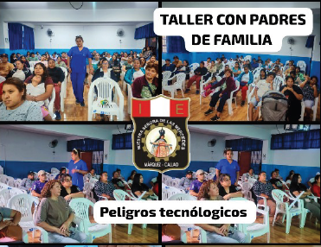 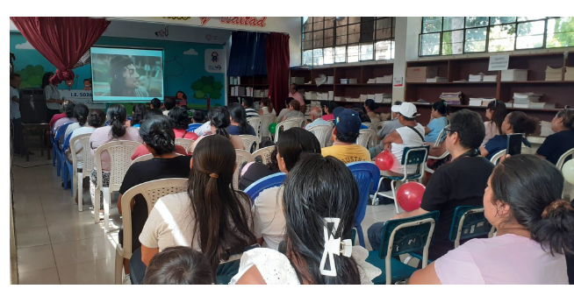 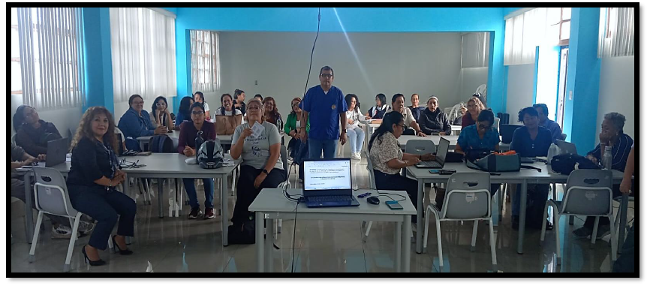

MEDICION DE LA ACTIVIDAD
DESCRIPCION |  | Durante los meses de marzo y abril de 2026, se ejecutan de forma continua las jornadas matrices de pautas de crianza positiva y las 15 asesorías clínico-individuales focalizadas para revertir pautas autoritarias. |  | Programado en POI |  |  | SI

x
 |  |  |  |  |  |  | NO

Fuente: Portal SíseVe / Reportes Trimestrales de los Comités de Gestión del Bienestar I.E. Callao Elaboración: Equipo Técnico de la Dirección de Gestión Pedagógica (DGP). Area: Convivencia Escolar - DREC

FT actividades-3
 |  | FICHA TÉCNICA DE REMISIÓN DE INFORMACIÓN DE ACTIVIDADES PARA EL OBSERVATORIO |  |  |  |  |  | ICR-ACT-003
 |  | INSTITUCION /ORGANO: DIRECCIÓN REGIONAL DE EDUCACIÓN CALLAO
 |  | DENOMINACION DE LA ACTIVIDAD: Asistencia Técnica y Capacitación PREVI - Fase 1 (Entornos Escolares Seguros).
 |  | LUGAR: Instituciones Educativas de la Jurisdicción Regional (Sedes piloto: I.E. 5011 "Darío Arrus Cuestas", I.E. 5007 e I.E. 5075). |  |  | FECHA : 01 de abril de 2026 |  | PÁGINA: _1 _ de _ 4 _

DATOS DE LA ACTIVIDAD
UNIDAD ORGANICA A CARGO | Equipo Técnico de Especialistas de la Dirección de Gestión Pedagógica (DGP - DREC) |  | FECHA INICIO |  | 24 de marzo de 2026 | FECHA DE CULMINACION |  | 29 de mayo de 2026
ESTADO DE LA ACTIVIDAD | En Ejecución / Desarrollo de Módulos Base. |  | EJE |  | Eje III. Fortalecimiento de capacidades e interaprendizaje sectorial y multisectorial.
ANTECEDENTES | Necesidad de actualizar y alinear las competencias del personal directivo y docente con las nuevas normativas de convivencia y el enfoque de derechos humanos (R.M. 383-2025), mitigando el uso de medidas disciplinarias punitivas desfasadas.
OBJETIVO ESTRATEGICO | Fortalecer las capacidades técnico-pedagógicas de los actores educativos para la gestión democrática de la convivencia escolar y la erradicación del castigo físico y humillante.
ACCION ESTRATEGICA | Desarrollar e implementar programas sectoriales de formación e interaprendizaje continuo dirigidos al personal docente y directivo de la región Callao.
DESCRIPCION (Incluye análisis) | Transferencia técnica e implementación formal de los módulos obligatorios de la Fase 1 del programa de prevención: Asistencia Técnica TA 1.1 (Balance institucional de convivencia), TA 1.2 (Enfoques transversales del Currículo Nacional y enfoque de género), TA 1.3 (Construcción participativa de normas de convivencia escolar desde un enfoque de derechos) y TA 1.4 (Diseño e instrumentación técnica del Plan TOECE institucional).
PARTICIPANTES | Directores de las instituciones educativas focalizadas, subdirectores, integrantes del Comité de Gestión del Bienestar, coordinadores de tutoría y planas docentes completas.
CONCLUSIONES | El despliegue formal de los módulos teóricos y de planificación de la Fase 1 de PREVI ha permitido estandarizar las herramientas de intervención de los docentes chalacos, sentando las bases técnico-normativas indispensables para la posterior activación de los talleres prácticos de soporte emocional presencial programados para las Semanas de Gestión.
ANEXOS ( Precisar y adjuntar: testimonio fotográfico, flyer, cronograma de actividades) | 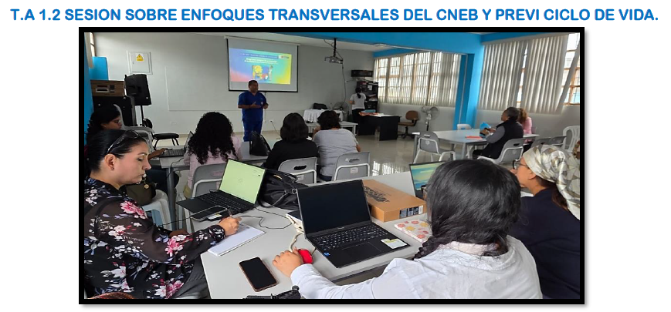 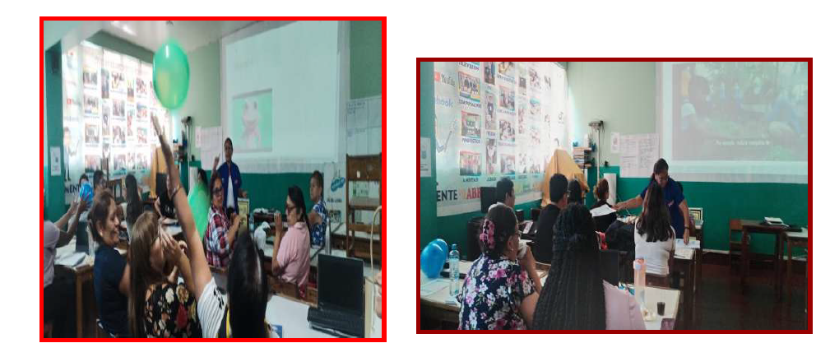 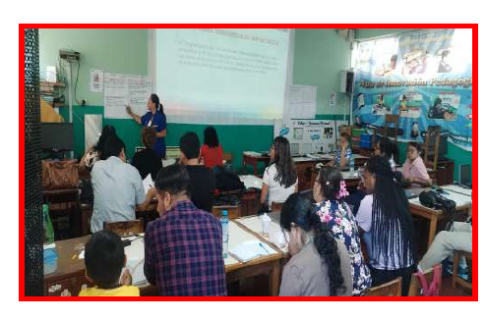

MEDICION DE LA ACTIVIDAD
DESCRIPCION |  | Entre el 24 de marzo y fines de mayo de 2026, se realiza la transferencia técnico-normativa de los módulos obligatorios TA 1.1 al TA 1.4 para dotar a la plana docente de herramientas de gestión institucional de la convivencia. |  | Programado en POI |  |  | SI

x
 |  |  |  |  |  |  | NO

Fuente: Portal SíseVe / Reportes Trimestrales de los Comités de Gestión del Bienestar I.E. Callao Elaboración: Equipo Técnico de la Dirección de Gestión Pedagógica (DGP). Area: Convivencia Escolar - DREC

